学习
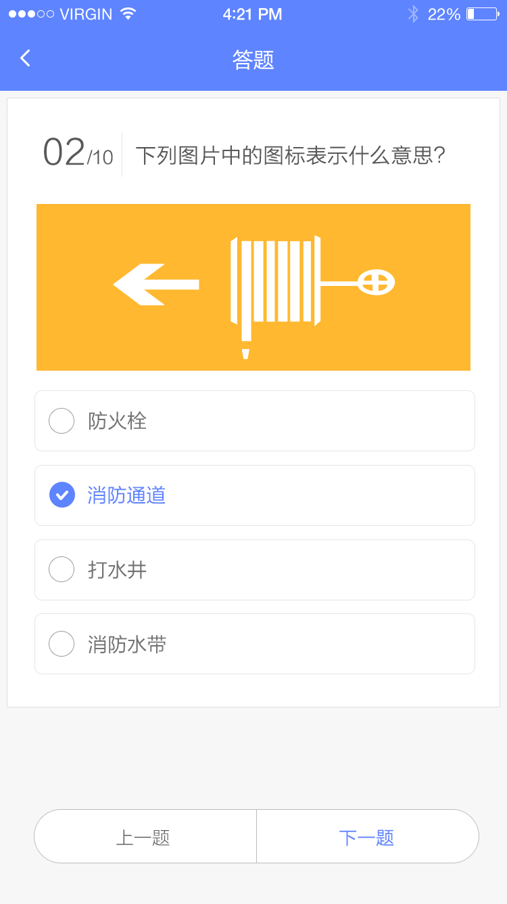
题目 | 类别 | 正确答案 | 错误分析1 | 错误分析2 | 错误分析3 | 正确答案 | 答案A | 答案B | 答案C | 答案D | 作者(出处) | 难易程度
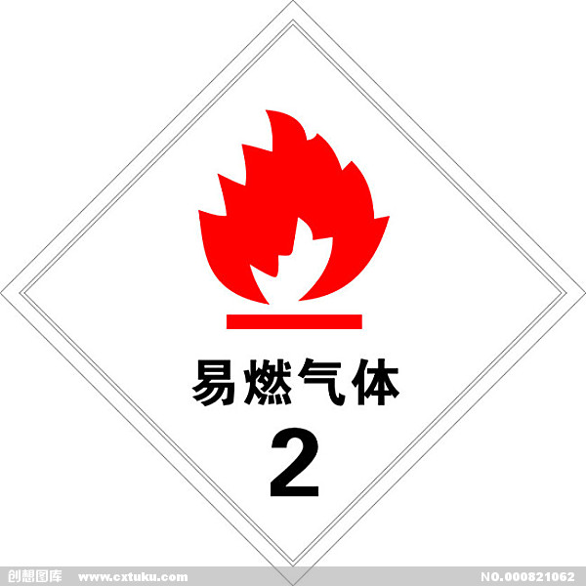 下列物质中，属于易燃易爆压缩气体或液化气体的有( )。 | 基本常识 | A |  |  |  | B | 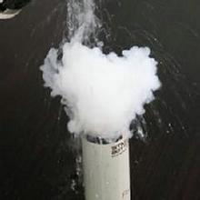 液氨 |  空气 | 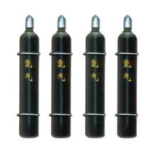 氮气 | 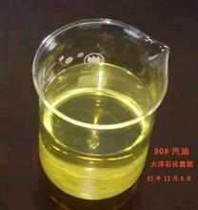 汽油 | 李某某 | 高
下列( )灭火剂是扑救精密仪器火灾的最佳选择 | 基本常识 | B
 | 制度
 | 规范
 | 预案

